Dashboard
BLOCK 139

 | VERSION | 1.0.0

Chuyên Đề Phát Triển Web 1

Evidance
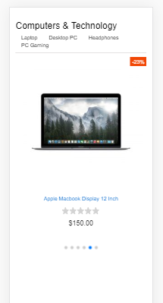
Hình 1. Không nhập dữ liệu cho danh mục cấp 1

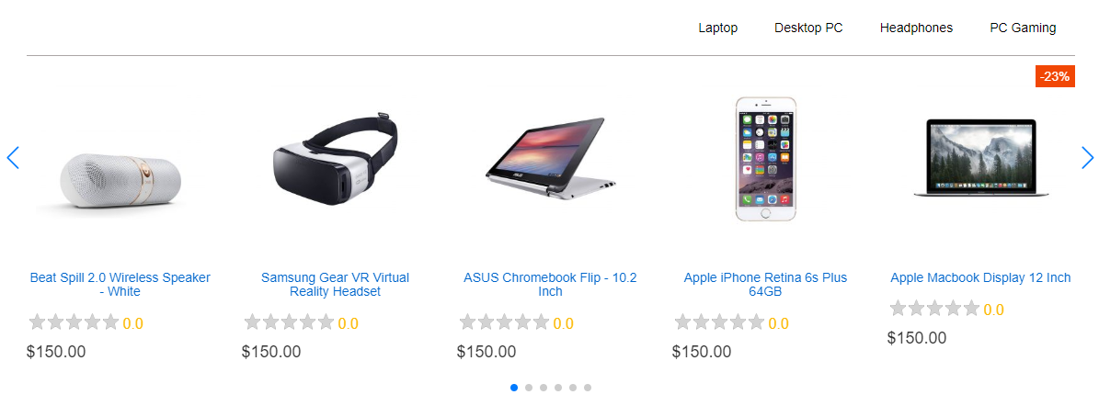

Hình 2. Nhập dữ liệu là số cho danh mục cấp 1


Hình 3. Nhập một dãy dữ liệu cho danh mục cấp 1
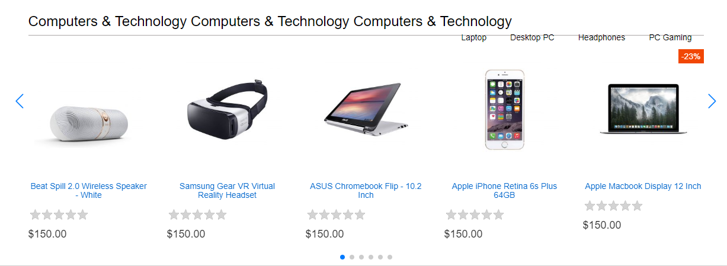

Hình 4. Nhập dữ liệu là link của một website cho danh mục cấp 1
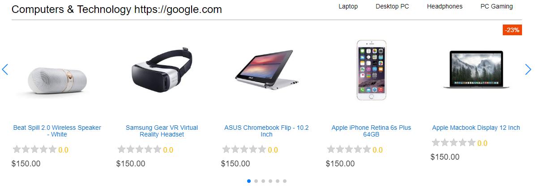

Hình5. Nhập dữ liệu là kí tự đặc biệt cho danh mục cấp 1
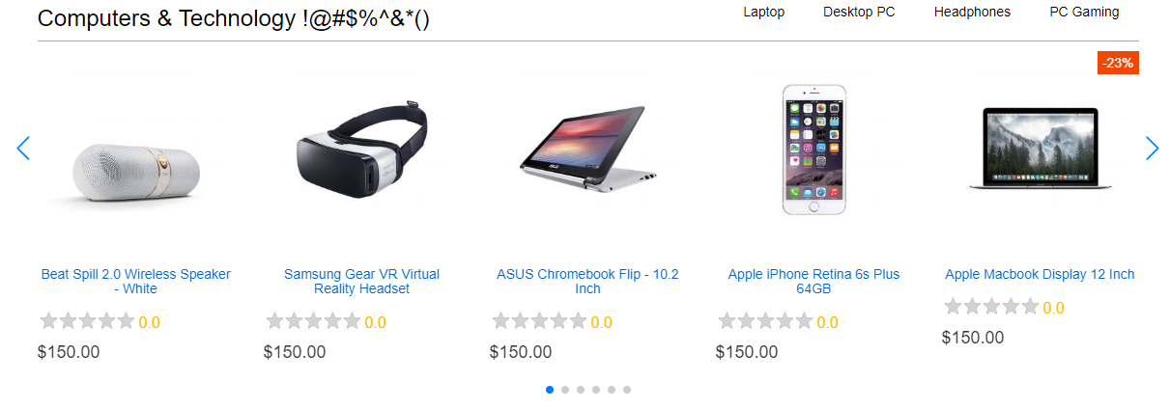

Hình 6. Nhập dữ liệu là một dãy kí tự đặc biệt
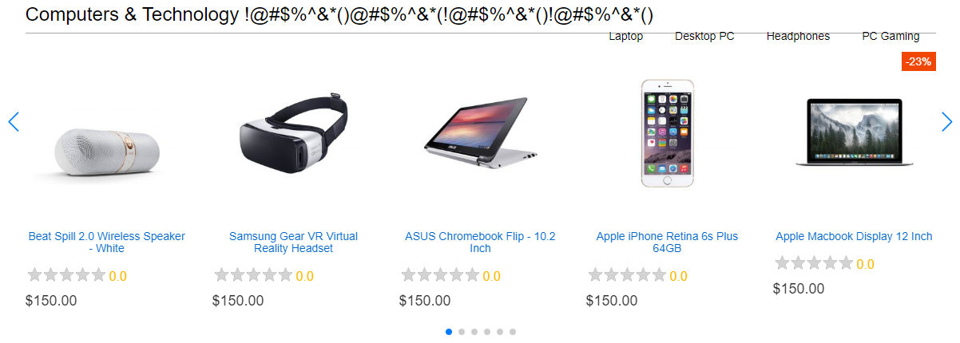

Hình 7. Không nhập dữ liệu vào danh mục cấp 2
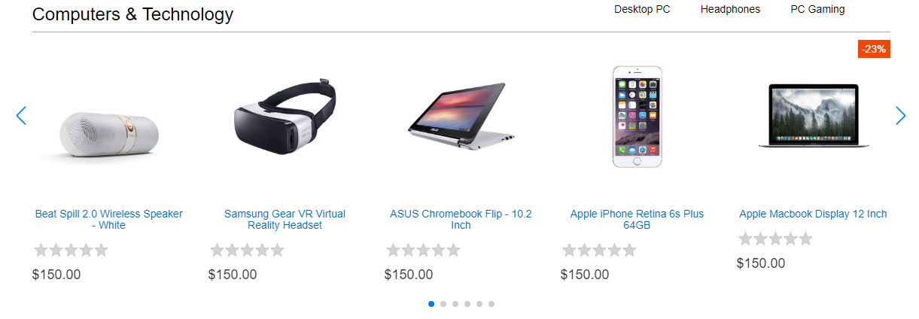

Hình 8. Nhập số cho danh mục cấp 2
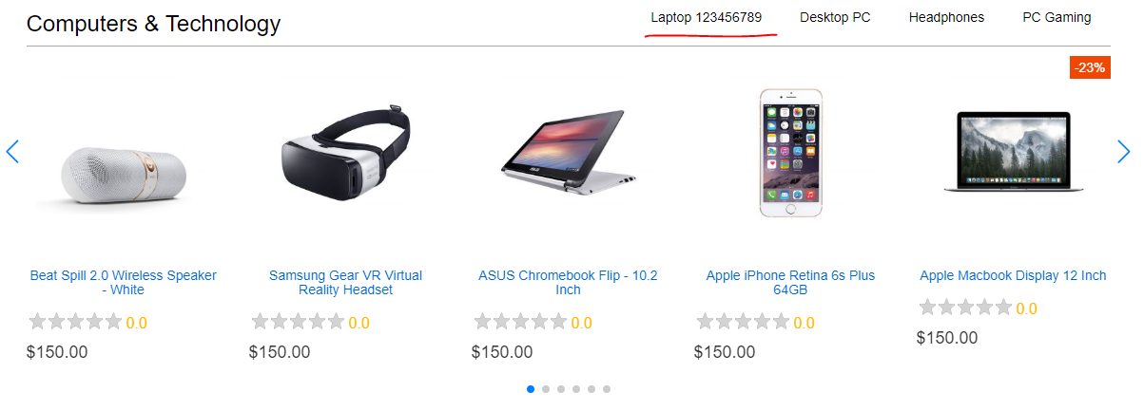

Hình 9. Nhập một dãy kí tự vào danh mục cấp 2
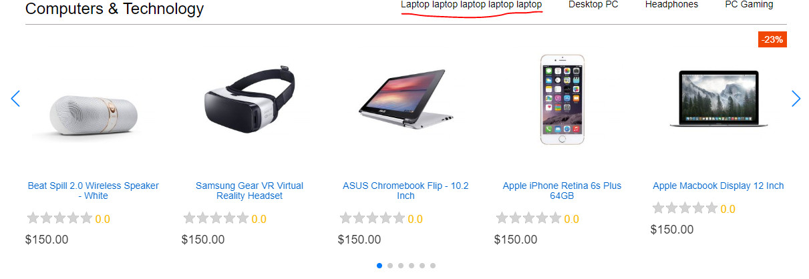

Hình 10. Nhập link website vào danh mục cấp 2
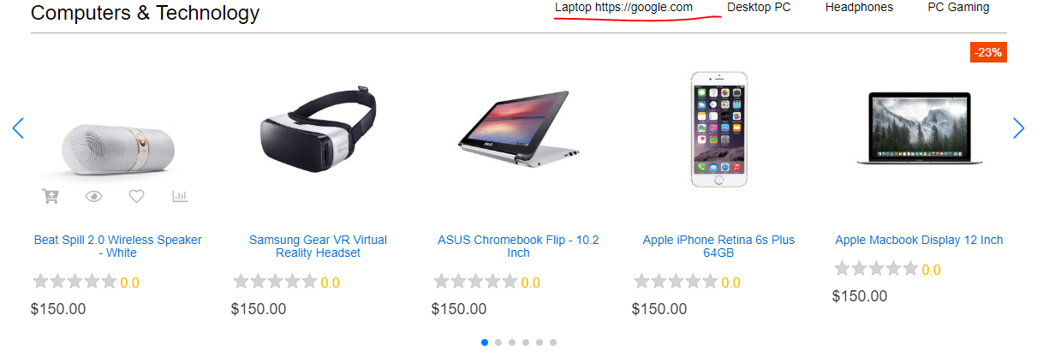

Hình 11. Nhập kí tự đặc biệt danh mục cấp 2
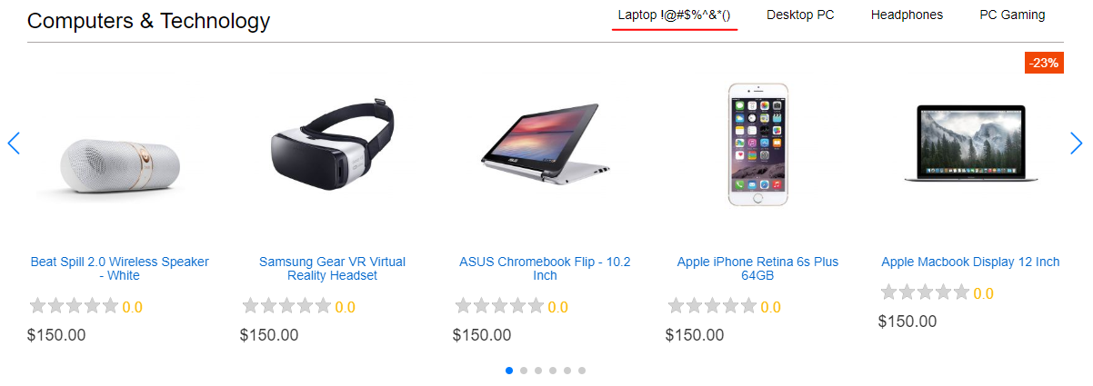

Hình 12. Nhập một dãy kí tự đặc biệt vào danh mục cấp 2
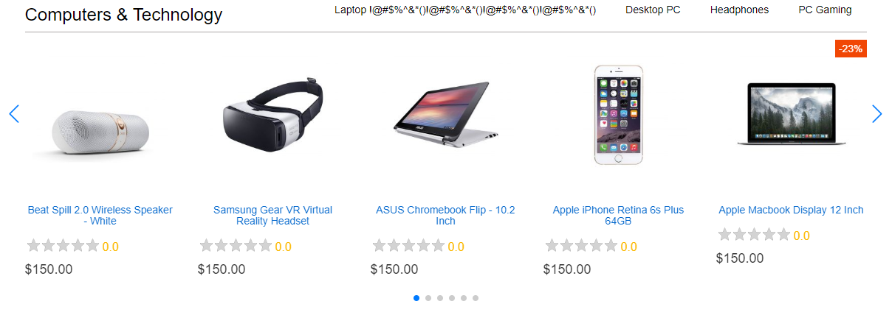

Hình 13. Khoảng cách từ danh mục cấp 1 đến đường kẻ bên dưới

Hình 14. Khoảng cách từ danh mục cấp 2 đến đường kẻ dưới

Hình 15. Khoảng cách giữa các danh mục cấp 2

Hình 16. Không nhập dữ liệu cho tên sản phẩm
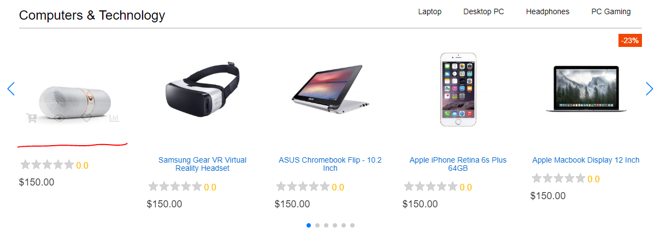

Hình 17. Nhập dữ liệu là số vào tên sản phẩm
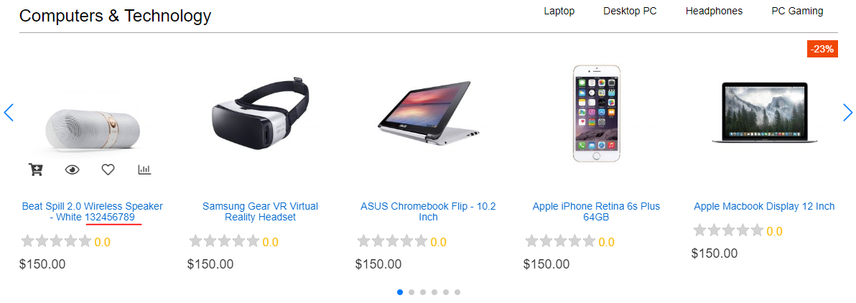

Hình 18. Nhập dữ liệu là link của một website cho tên sản phẩm
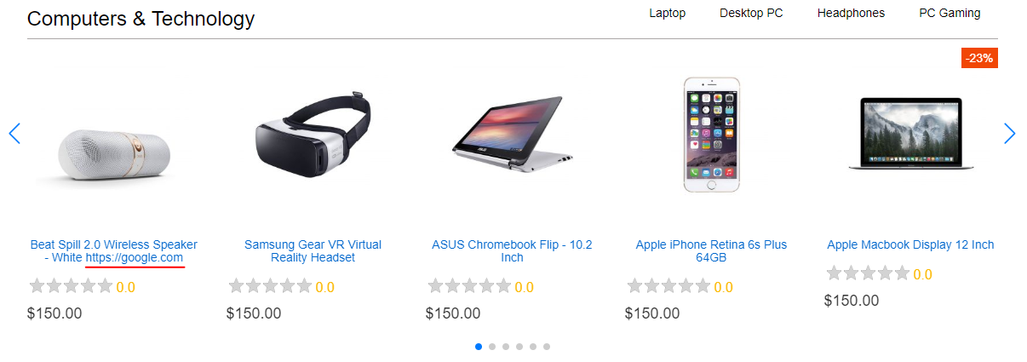

Hình 19. Nhập dữ liệu là kí tự đặc biệt vào tên sản phẩm
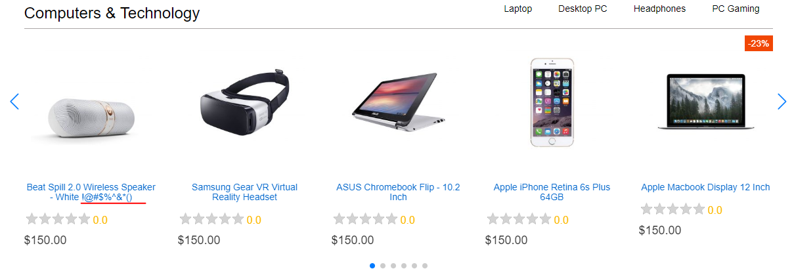

Hình 20. Rê chuột vào ngôi sao đánh giá sản phẩm

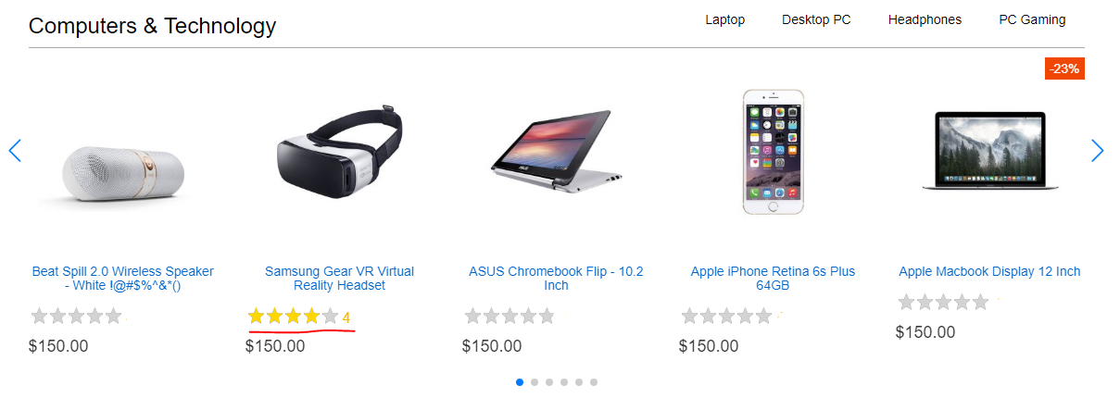

Hình 21. Click chuột vào phần đánh giá sản phẩm

Hình 22. Chuyển slide sản phẩm sang phải
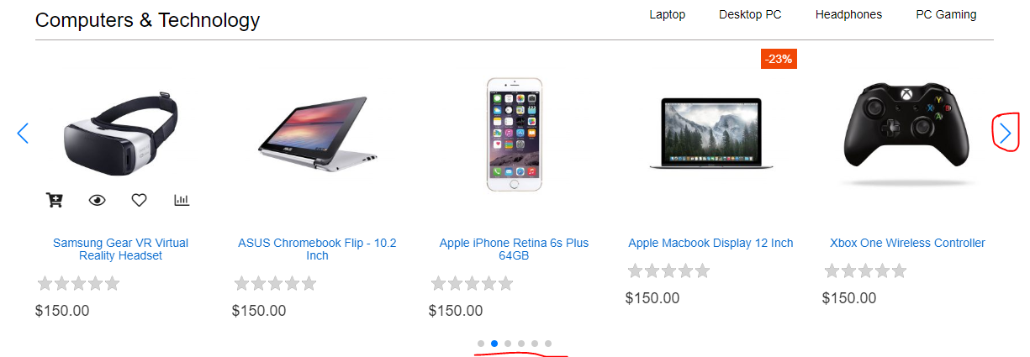

Hình 23. Chuyển slide sản phẩm sang trái
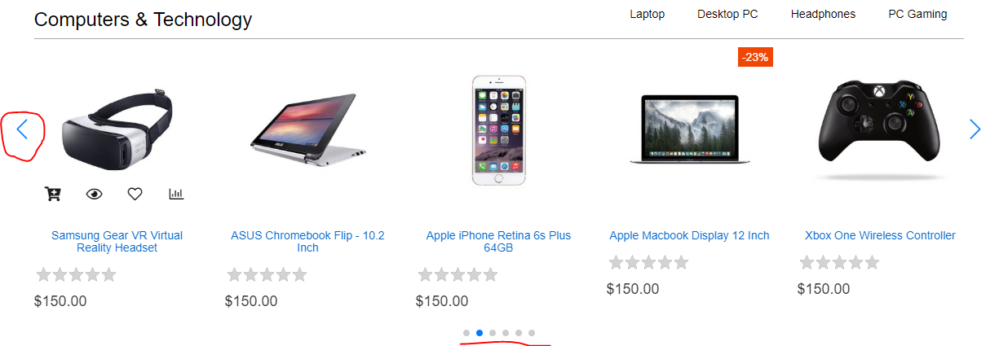

Hình 24. Các panigation của Slide
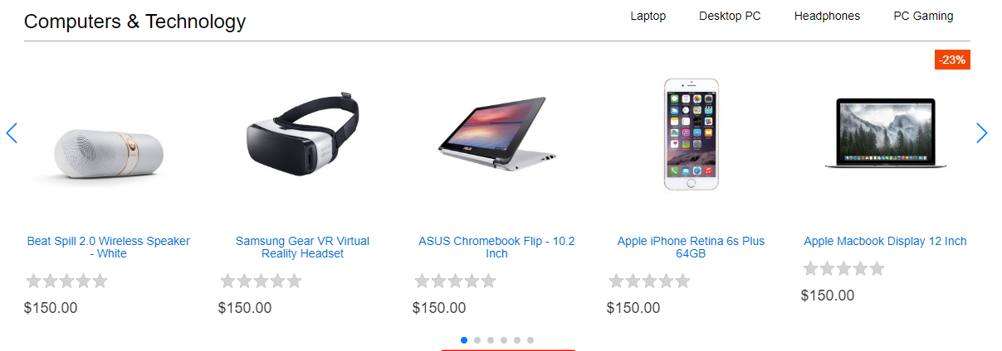

Hình 25. Click chuột vào các panigation của Slide
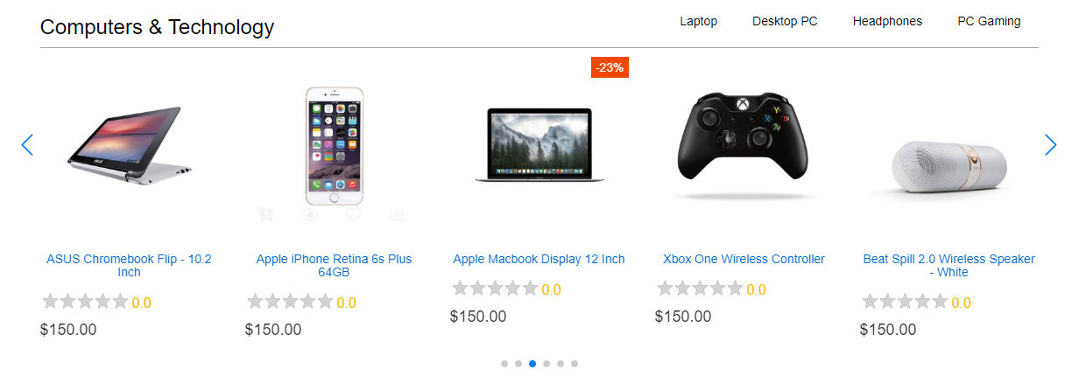

Hình 26. Font chữ danh mục cấp 1

Hình 27. Font chữ danh mục cấp 2

Hình 28. Font chữ tên sản phẩm
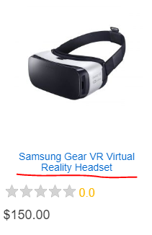

Hình 29. Font chữ giá sản phẩm

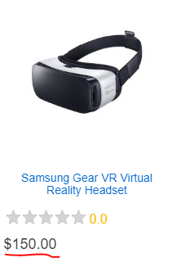

Hình 30. Màu sắc của ngôi sao trong phần đánh giá sản phẩm
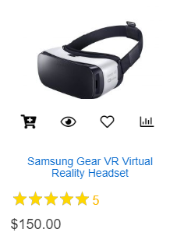

Hình 31. Chạy trên iphone 6/7/8 và 6/7/8 plus
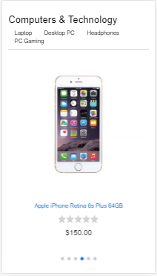

Hình 32. Chạy trên iphone X

